1. รวม
โครงการภายใต้เป้าหมายแผนแม่บทย่อย: 03031 สินค้าเกษตรชีวภาพมีมูลค่าเพิ่มขึ้น
กรุณา Log in เข้าระบบ eMENSCR ก่อนดำเนินการ Click ที่ link โครงการนั้น ๆ
หมายเหตุ : หากไม่ Login จะไม่สามารถดูรายละเอียดโครงการได้
โครงการที่ปรากฎเป็นโครงการที่ผ่านการอนุมัติจากผู้บริหาร (M7) ของหน่วยงานเท่านั้น (ข้อมูล ณ เดือนมิถุนายน 2566)

ชื่อโครงการ / การดำเนินงาน | แผนแม่บทภายใต้ยุทธศาสตร์ชาติที่เกี่ยวข้องโดยตรง (ข้อความ) | ปีงบประมาณ | วันที่เริ่มต้นโครงการ | วันที่สิ้นสุดโครงการ | หน่วยงานระดับกองหรือเทียบเท่า | หน่วยงานระดับกรมหรือเทียบเท่า | หน่วยงานระดับกระทรวงหรือเทียบเท่า | ประเภทโครงการ | องค์ประกอบ | ปัจจัย
โครงการการปรับปรุงพันธุ์แบบมาตรฐานและการกู้ชีพคัพภะของบัวอุบลชาติเขตร้อนบานกลางคืนของไทยสายพันธุ์แม่พลอย (Conventional breeding and embryo rescue of Thai Tropical Night-Blooming Nymphaea rubra Roxb. cv. ‘Maeploi’) | การเกษตร | 2561 | ตุลาคม 2560 | กันยายน 2561 | กองอาคารสถานที่ | มหาวิทยาลัยเทคโนโลยีราชมงคลธัญบุรี | กระทรวงการอุดมศึกษา วิทยาศาสตร์ วิจัยและนวัตกรรม |  | 030301V04 | 030301V04F03
โครงการวิจัยและพัฒนาการประมง | การเกษตร | 2561 | ตุลาคม 2560 | กันยายน 2562 | กองแผนงาน | กรมประมง | กระทรวงเกษตรและสหกรณ์ |  | 030301V04 | 030301V04F03
โครงการระบบส่งเสริมการเกษตรแบบแปลงใหญ่ | การเกษตร | 2561 | ตุลาคม 2562 | กันยายน 2563 | ศูนย์ประเมินผล | สำนักงานเศรษฐกิจการเกษตร | กระทรวงเกษตรและสหกรณ์ |  | 030301V04 | 030301V04F02
โครงการวิจัยและนวัตกรรมสร้างความเข้มแข็งด้านการประมง | การเกษตร | 2561 | ตุลาคม 2560 | กันยายน 2562 | กองแผนงาน | กรมประมง | กระทรวงเกษตรและสหกรณ์ |  | 030301V04 | 030301V04F03
โครงการวิจัยและนวัตกรรมในอุตสาหกรรมประมง | การเกษตร | 2561 | ตุลาคม 2560 | กันยายน 2562 | กองแผนงาน | กรมประมง | กระทรวงเกษตรและสหกรณ์ |  | 030301V04 | 030301V04F03
โครงการพัฒนาโครงสร้างพื้นฐานสนับสนุนการวิจัยและนวัตกรรมด้านการประมง | การเกษตร | 2561 | ตุลาคม 2560 | กันยายน 2562 | กองแผนงาน | กรมประมง | กระทรวงเกษตรและสหกรณ์ |  | 030301V04 | 030301V04F03
โครงการพัฒนาศักยภาพกระบวนการผลิตสินค้าเกษตร(กิจกรรมเพิ่มประสิทธิภาพการผลิตสินค้าเกษตรมันสำปะหลัง) | การเกษตร | 2561 | ตุลาคม 2561 | กันยายน 2562 | กองแผนงาน | กรมส่งเสริมการเกษตร | กระทรวงเกษตรและสหกรณ์ |  | 030301V02 | 030301V02F01
ผลผลิตพัฒนาศักยภาพด้านการประมง | การเกษตร | 2561 | ตุลาคม 2561 | กันยายน 2562 | กองแผนงาน | กรมประมง | กระทรวงเกษตรและสหกรณ์ |  | 030301V01 | 030301V01F05
ศูนย์วิจัยควบคุมศัตรูพืชโดยชีวินทรีย์แห่งชาติ ภาคใต้ | การเกษตร | 2561 | ตุลาคม 2561 | กันยายน 2562 | คณะทรัพยากรธรรมชาติ | มหาวิทยาลัยสงขลานครินทร์ | กระทรวงการอุดมศึกษา วิทยาศาสตร์ วิจัยและนวัตกรรม |  | 030301V04 | 030301V04F03
การปรับปรุงพันธุ์แบบมาตรฐานและการกู้ชีพคัพภะของบัวอุบลชาติเขตร้อนบานกลางคืนของไทยสายพันธุ์แม่พลอย | การเกษตร | 2562 | ตุลาคม 2561 | กันยายน 2562 | กองอาคารสถานที่ | มหาวิทยาลัยเทคโนโลยีราชมงคลธัญบุรี | กระทรวงการอุดมศึกษา วิทยาศาสตร์ วิจัยและนวัตกรรม |  | 030301V04 | 030301V04F03
โครงการผลของน้ำหมักชีวภาพจากวัสดุบัวต่อการเจริญเติบโตของบัวหลวงและบัวผัน | การเกษตร | 2562 | ตุลาคม 2561 | กันยายน 2562 | กองอาคารสถานที่ | มหาวิทยาลัยเทคโนโลยีราชมงคลธัญบุรี | กระทรวงการอุดมศึกษา วิทยาศาสตร์ วิจัยและนวัตกรรม |  | 030301V04 | 030301V04F03
โครงการการถ่ายทอดการทำโรงเรือนสำหรับการปลูกผัก | การเกษตร | 2563 | มีนาคม 2562 | มีนาคม 2563 | คณะครุศาสตร์อุตสาหกรรม | มหาวิทยาลัยเทคโนโลยีราชมงคลธัญบุรี | กระทรวงการอุดมศึกษา วิทยาศาสตร์ วิจัยและนวัตกรรม |  | 030301V04 | 030301V04F04
โครงการพัฒนาต่อยอดผลงานวิจัย/นวัตกรรมหรืองานสร้างสรรค์เพื่่อการนำไปใช้ประโยชน์ | การเกษตร | 2563 | มิถุนายน 2562 | กรกฎาคม 2562 | คณะเทคโนโลยีการเกษตรและอุตสาหกรรมเกษตร | มหาวิทยาลัยเทคโนโลยีราชมงคลสุวรรณภูมิ | กระทรวงการอุดมศึกษา วิทยาศาสตร์ วิจัยและนวัตกรรม |  | 030301V04 | 030301V04F03
โครงการพัฒนาศักยภาพบุคลากรด้านวิชาชีพวิศวกรรมเกษตรและอาหาร | การเกษตร | 2563 | กรกฎาคม 2562 | สิงหาคม 2562 | คณะเทคโนโลยีการเกษตรและอุตสาหกรรมเกษตร | มหาวิทยาลัยเทคโนโลยีราชมงคลสุวรรณภูมิ | กระทรวงการอุดมศึกษา วิทยาศาสตร์ วิจัยและนวัตกรรม |  | 030301V04 | 030301V04F05
โครงการพัฒนากำลังคนด้านการสำรวจและเทคนิคการเพาะเลี้ยงเห็ดถั่งเช่า | การเกษตร | 2563 | ตุลาคม 2562 | กันยายน 2563 | คณะเทคโนโลยีการเกษตร | มหาวิทยาลัยเทคโนโลยีราชมงคลธัญบุรี | กระทรวงการอุดมศึกษา วิทยาศาสตร์ วิจัยและนวัตกรรม |  | 030301V04 | 030301V04F05
โครงการศูนย์จับคู่ธุรกิจอาหารนวัตกรรม (Innovative Food Matching Centre): ระยะที่ 1 จากหิ้งสู่ห้างด้วยมาตรฐานอาหารปลอดภัย (Phase I: From Research to Retail through Food Safety Standards) | การเกษตร | 2563 | ตุลาคม 2562 | กันยายน 2563 | สำนักอาหาร | สำนักงานคณะกรรมการอาหารและยา | กระทรวงสาธารณสุข |  | 030301V02 | 030301V02F02
คุณภาพทางจุลชีววิทยาของอาหารสัตว์บริเวณคณะเทคโนโลยีการเกษตรมหาวิทยาลัยเทคโนโลยีราชมงคลธัญบุรี | การเกษตร | 2563 | ตุลาคม 2561 | กันยายน 2562 | คณะเทคโนโลยีการเกษตร | มหาวิทยาลัยเทคโนโลยีราชมงคลธัญบุรี | กระทรวงการอุดมศึกษา วิทยาศาสตร์ วิจัยและนวัตกรรม |  | 030301V04 | 030301V04F03
โครงการขับเคลื่อนสมุนไพรเพื่อเศรษฐกิจ | การเกษตร | 2563 | ตุลาคม 2562 | กันยายน 2563 | กองสมุนไพร | กรมการแพทย์แผนไทยและการแพทย์ทางเลือก | กระทรวงสาธารณสุข |  | 030301V04 | 030301V04F02
โครงการส่งเสริมผู้ประกอบการสมุนไพรเพื่อเศรษฐกิจ | การเกษตร | 2563 | ตุลาคม 2562 | กันยายน 2563 | กองสมุนไพร | กรมการแพทย์แผนไทยและการแพทย์ทางเลือก | กระทรวงสาธารณสุข |  | 030301V03 | 030301V03F02
ผลผลิตพัฒนาศักยภาพด้านการประมง (ปี 2563) | การเกษตร | 2563 | ตุลาคม 2562 | กันยายน 2563 | กองแผนงาน | กรมประมง | กระทรวงเกษตรและสหกรณ์ |  | 030301V01 | 030301V01F05
โครงการบูรณาการการคุ้มครองและใช้ประโยชน์ความหลากหลายของทรัพยากรพันธุกรรม และภูมิปัญญาการแพทย์แผนไทย ปีงบประมาณ 2563 (อพ.สธ.) | การเกษตร | 2563 | ตุลาคม 2562 | กันยายน 2563 | กองคุ้มครองและส่งเสริมภูมิปัญญาการแพทย์แผนไทยและแพทย์พื้นบ้านไทย | กรมการแพทย์แผนไทยและการแพทย์ทางเลือก | กระทรวงสาธารณสุข |  | 030301V04 | 030301V04F02
โครงการรวบรวมและเผยแพร่องค์ความรู้กระบวนการแปรรูปที่เหมาะสมของเครื่องยาไทย-จีน | การเกษตร | 2563 | ตุลาคม 2562 | กันยายน 2563 | สถาบันการแพทย์ไทย-จีน | กรมการแพทย์แผนไทยและการแพทย์ทางเลือก | กระทรวงสาธารณสุข |  | 030301V04 | 030301V04F02
โครงการส่งเสริมการเพิ่มประสิทธิภาพการผลิตสมุนไพร (กิจกรรมส่งเสริมการเพิ่มประสิทธิภาพการผลิตสมุนไพร) | การเกษตร | 2563 | ตุลาคม 2562 | กันยายน 2563 | กองแผนงาน | กรมส่งเสริมการเกษตร | กระทรวงเกษตรและสหกรณ์ |  | 030301V04 | 030301V04F05
โครงการธนาคารสินค้าเกษตร (ปี 2563) | การเกษตร | 2563 | ตุลาคม 2562 | กันยายน 2563 | กองวิจัยและพัฒนาการเพาะเลี้ยงสัตว์น้ำจืด | กรมประมง | กระทรวงเกษตรและสหกรณ์ |  | 030301V04 | 030301V04F05
โครงการพัฒนานวัตกรรมเพื่อสร้างผลิตภัณฑ์จากเชื้อรา | การเกษตร | 2563 | ตุลาคม 2562 | กันยายน 2563 | ส่วนนโยบายและแผน | มหาวิทยาลัยแม่ฟ้าหลวง | กระทรวงการอุดมศึกษา วิทยาศาสตร์ วิจัยและนวัตกรรม |  | 030301V04 | 030301V04F03
โครงการส่งเสริมและพัฒนาเกษตรกร สถาบันเกษตรกรให้มีความเข้มแข็งโดยยึดหลักปรัชญาเศรษฐกิจพอเพียง | การเกษตร | 2563 | กุมภาพันธ์ 2563 | กันยายน 2563 | สำนักงานเกษตรและสหกรณ์จังหวัด ฉะเชิงเทรา | สำนักงานปลัดกระทรวงเกษตรและสหกรณ์ | กระทรวงเกษตรและสหกรณ์ |  | 030301V04 | 030301V04F05
ส่งเสริมการผลิตสินค้าเกษตรทางเลือกร่วมในพื้นที่ทางการเกษตรเชิงเดี่ยว | การเกษตร | 2563 | ตุลาคม 2562 | กันยายน 2563 |  | กระบี่ | จังหวัดและกลุ่มจังหวัด |  | 030301V01 | 030301V01F02
โครงการส่งเสริมและพัฒนาการใช้ประโยชน์จากกัญชาทางการแพทย์แผนไทย | การเกษตร | 2563 | มกราคม 2563 | กันยายน 2563 | สำนักงานจัดการกัญชาและกระท่อมทางการแพทย์แผนไทย | กรมการแพทย์แผนไทยและการแพทย์ทางเลือก | กระทรวงสาธารณสุข |  | 030301V04 | 030301V04F03
ผลของน้ำผักไชยาเข้มข้นต่อคุณภาพของแยมกระเจี๊ยบแดง | การเกษตร | 2563 | เมษายน 2563 | กันยายน 2564 | คณะเทคโนโลยีการเกษตร | มหาวิทยาลัยเทคโนโลยีราชมงคลธัญบุรี | กระทรวงการอุดมศึกษา วิทยาศาสตร์ วิจัยและนวัตกรรม |  | 030301V04 | 030301V04F03
โครงการศึกษาวิเคราะห์เชิงเศรษฐกิจของการนำผลพลอยได้และวัสดุเหลือใช้ทางการเกษตรมาใช้ในอุตสาหกรรมต่อเนื่องและพลังงานทางเลือก | การเกษตร | 2563 | ตุลาคม 2564 | กันยายน 2565 | สำนักงานเลขานุการกรม,ฝ่ายการเจ้าหน้าที่,ฝ่ายแผนงาน,ฝ่ายสารบรรณ,ฝ่ายประชาสัมพันธ์, กลุ่มพัฒนาบุคคล | สำนักงานเศรษฐกิจการเกษตร | กระทรวงเกษตรและสหกรณ์ | ข้อเสนอโครงการสำคัญ 2565 ที่ผ่านเข้ารอบ | 030301V02 | 030301V02F04
โครงการสร้างมูลค่าผลิตภัณฑ์สินค้าเกษตรชีวภาพสู่เชิงพาณิชย์ | การเกษตร | 2563 | ตุลาคม 2564 | กันยายน 2565 | กองวิชาการและแผนงาน | กรมการแพทย์แผนไทยและการแพทย์ทางเลือก | กระทรวงสาธารณสุข | ข้อเสนอโครงการสำคัญ 2565 ที่ผ่านเข้ารอบ | 030301V02 | 030301V02F04
โครงการสร้างมูลค่าผลิตภัณฑ์สินค้าเกษตรชีวภาพสู่เชิงพาณิชย์ กิจกรรม การแปรรูปวัตถุดิบพืชสมุนไพรให้ได้มาตรฐาน | การเกษตร | 2563 | ตุลาคม 2564 | กันยายน 2565 | กองแผนงานและวิชาการ | กรมวิชาการเกษตร | กระทรวงเกษตรและสหกรณ์ | ข้อเสนอโครงการสำคัญ 2565 ที่ผ่านเข้ารอบ | 030301V02 | 030301V02F01
โครงการพัฒนาระบบสารสนเทศกัญชงเพื่ออุตสาหกรรมอาหาร (Hemp information center : for Food industry) | การเกษตร | 2563 | ตุลาคม 2564 | กันยายน 2565 |  | สถาบันอาหาร | กระทรวงอุตสาหกรรม |  | 030301V04 | 030301V04F02
...

3. Pivot VC
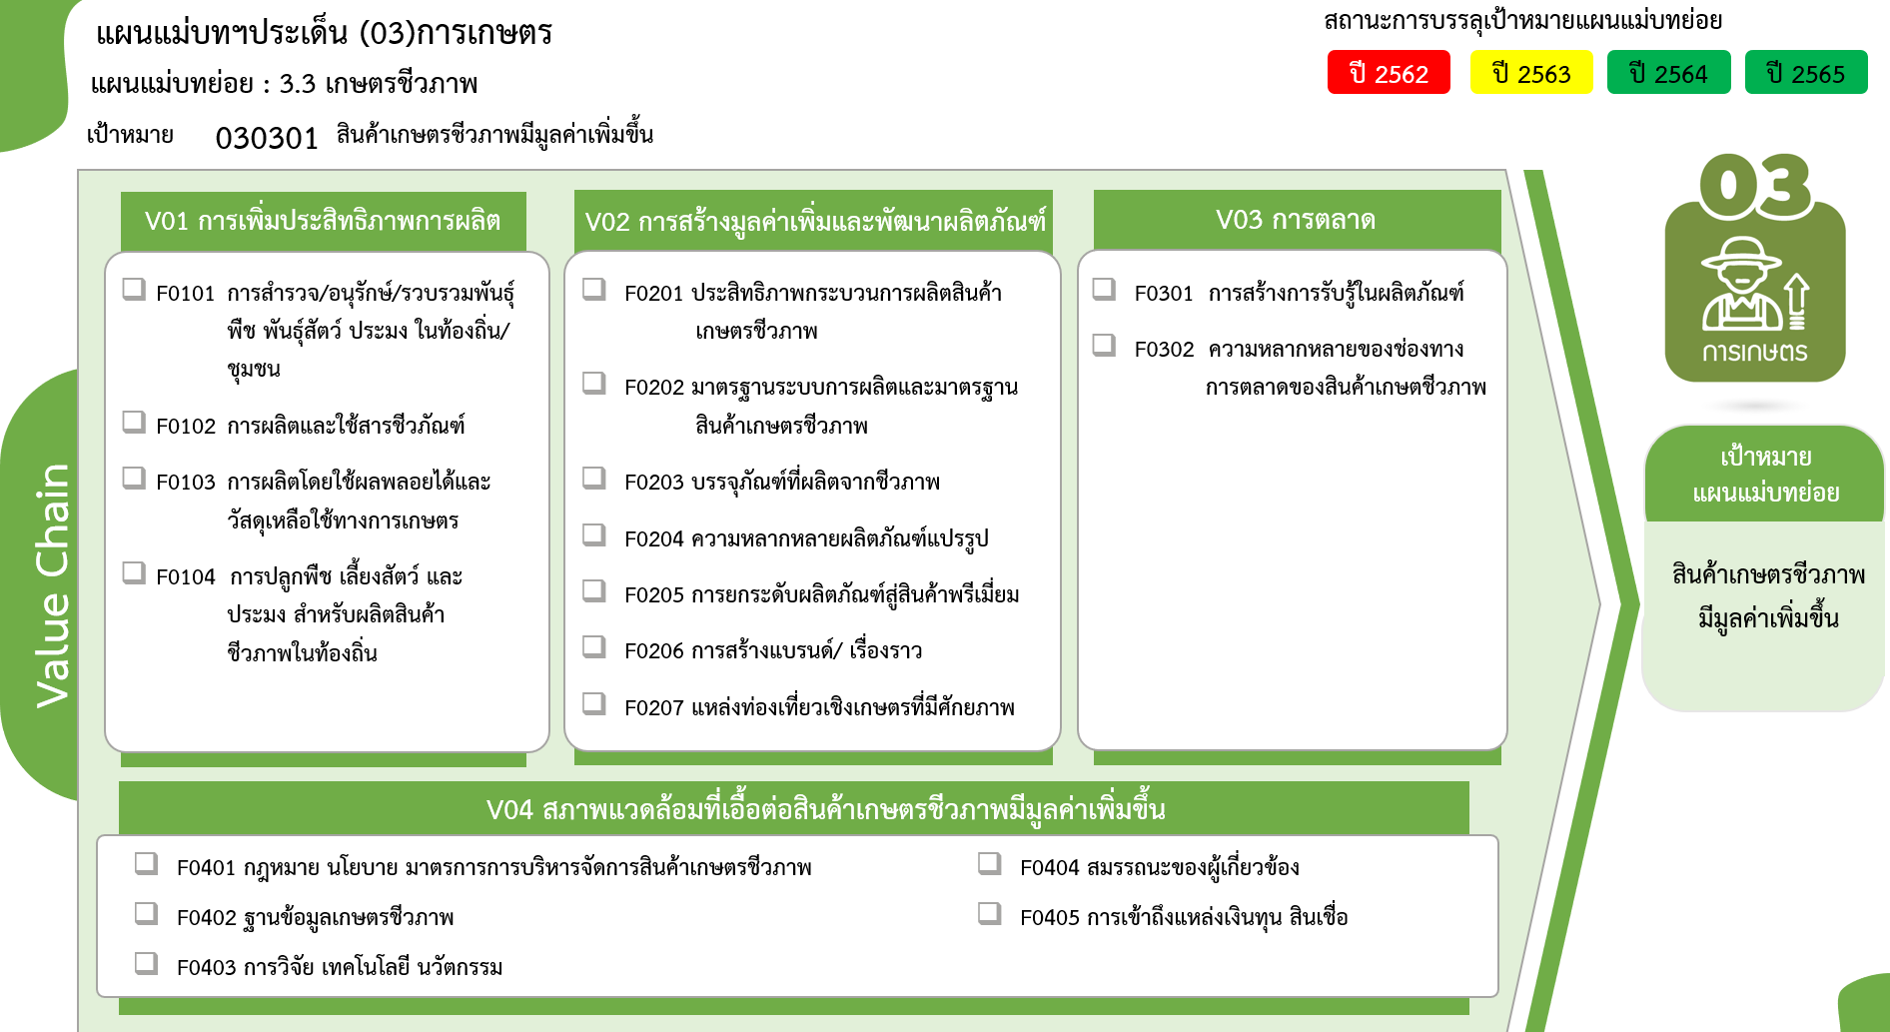
4 โครงการ
16 โครงการ
10 โครงการ
7 โครงการ
10 โครงการ
0 โครงการ
4 โครงการ
3 โครงการ
0 โครงการ
0 โครงการ
7 โครงการ
24 โครงการ
1 โครงการ
3 โครงการ
1 โครงการ
25 โครงการ
5 โครงการ
0 โครงการ
รวมทั้งสิ้น
120 โครงการ
 |  |  |  | FVCT ฉบับแก้ไขประจำปีงบประมาณ พ.ศ. 2568
2565 | 2566 | 2567 | รวมจำนวนโครงการทั้งหมด
11 | 7 | 6 | 41
1 |  |  | 4
3 | 3 | 2 | 16
2 | 3 | 3 | 10
 | 1 |  | 1
5 |  | 1 | 10
9 | 5 | 6 | 38
6 | 4 | 4 | 24
1 | 1 |  | 7
...
1 |  | 1 | 4
1 |  | 1 | 3
...
2 |  |  | 4
2 |  |  | 2
 |  |  | 1
 |  |  | 1
4 | 2 | 3 | 37
 |  |  | 1
1 |  |  | 6
2 | 2 | 3 | 23
1 |  |  | 2 | FVCT ฉบับเดิมประจำปีงบประมาณ พ.ศ. 2566
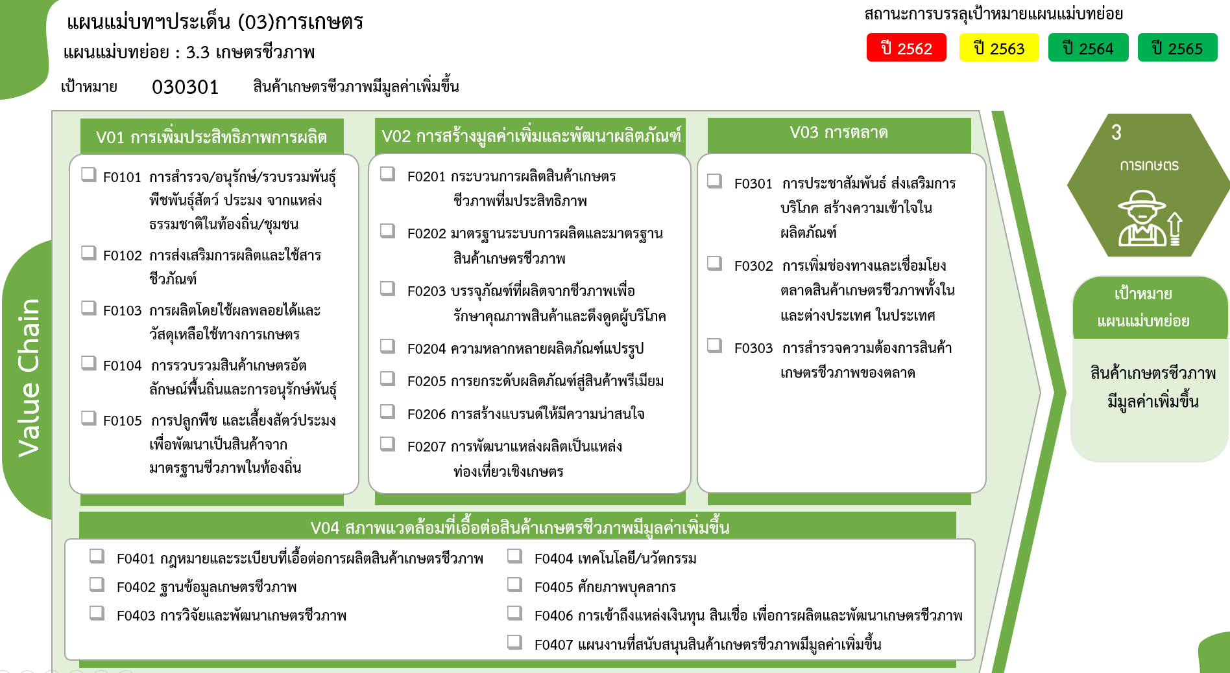
4 โครงการ
16 โครงการ
10 โครงการ
0 โครงการ
1 โครงการ
10 โครงการ
4 โครงการ
3 โครงการ
0 โครงการ
0 โครงการ
7 โครงการ
24 โครงการ
2 โครงการ
1 โครงการ
1 โครงการ
1 โครงการ
6 โครงการ
23 โครงการ
2 โครงการ
5 โครงการ
0 โครงการ
0 โครงการ
รวมทั้งสิ้น
120 โครงการ
 |  |  | 5
...
 |  |  |  | FVCT ฉบับแก้ไขประจำปีงบประมาณ พ.ศ. 2568
26 | 14 | 15 | 120

